Sheet1
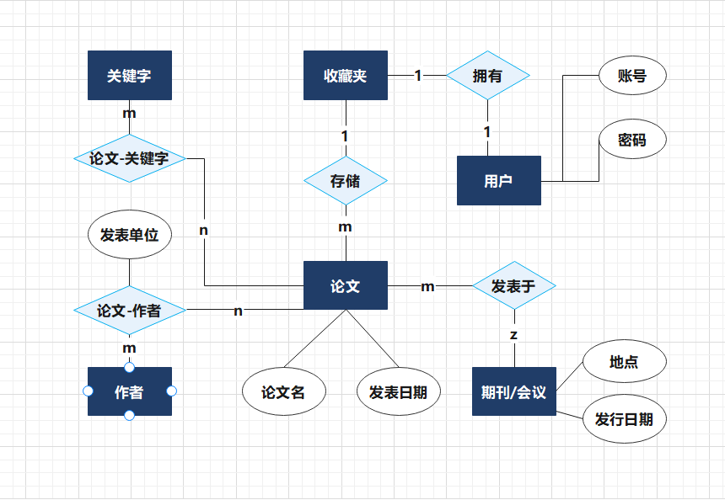
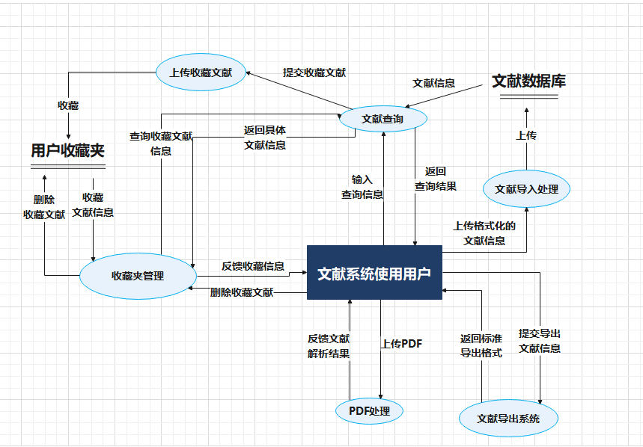
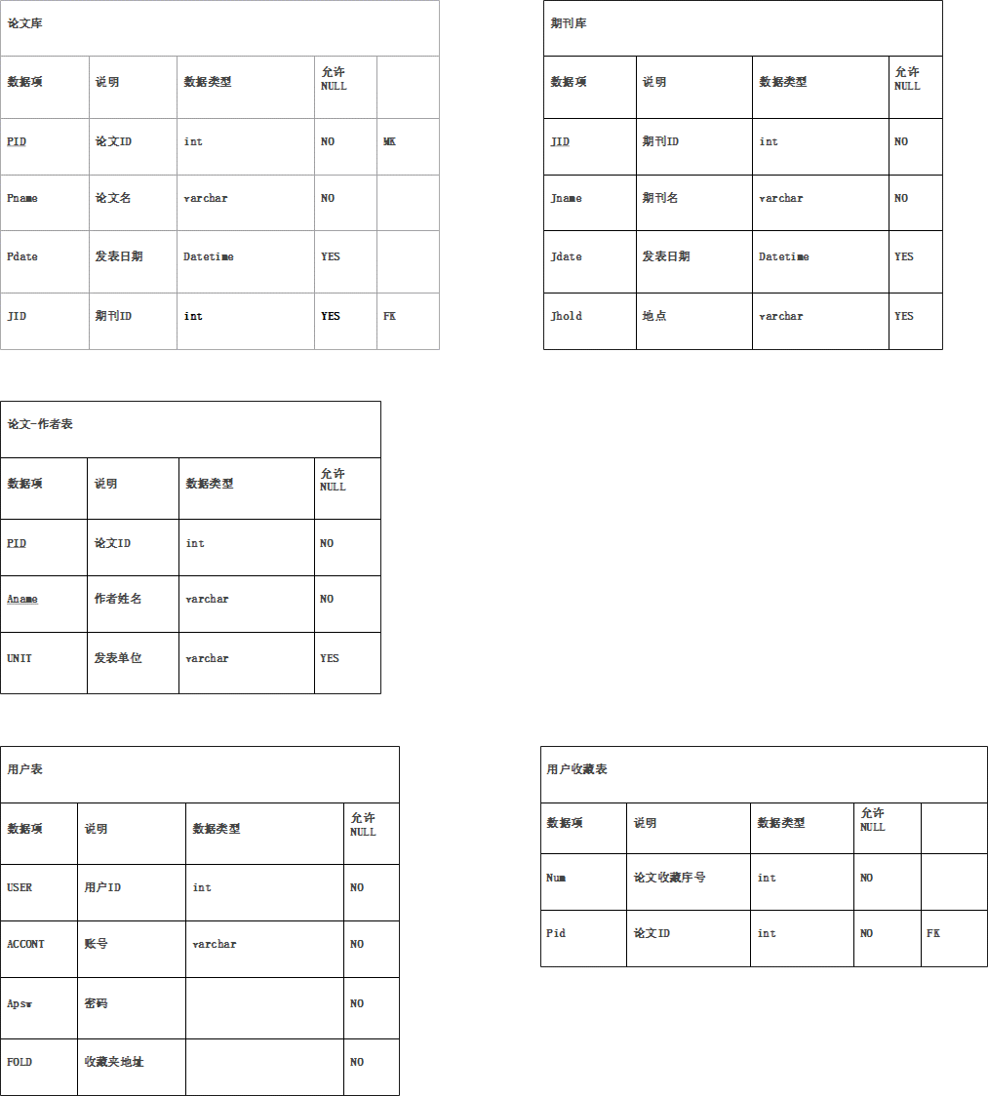

表
论文库 | 论文ID | 题目 | 发表日期 | 期刊ID
期刊库 | 期刊ID | 期刊名 | 地点 | 日期
论文作者表 | 论文ID | 作者姓名 | 作者发表论文单位
用户表 | 用户ID | 账号 | 密码 | 收藏夹地址
用户收藏夹 | ID | 论文ID

